E-Rモデル エンティティ一覧
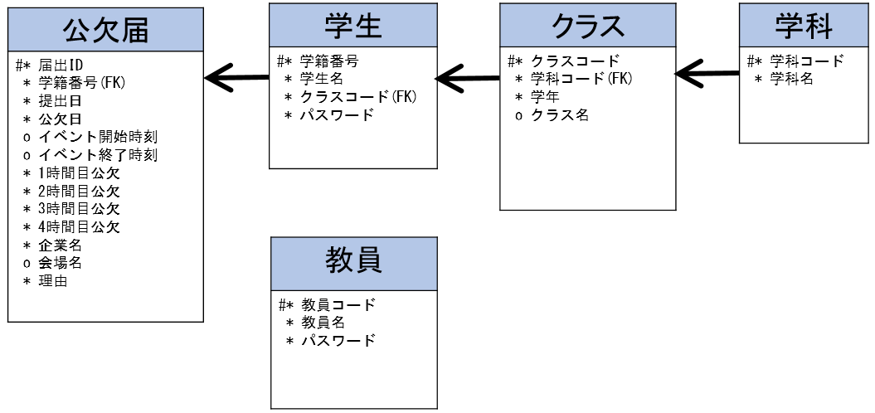
E-R図
システム名 |  | 公欠管理システム |  | 作成者 | ○○
工程名 |  | システム設計 |  | 作成日付 | 20xx/xx/xx
ドキュメント名 |  | 公欠管理システム データベース設計書 |  | バージョン | v1.0
E-R図ID |  | ER001 |  | 更新者
概要 |  | 公欠管理システムにおけるデータモデルを示す |  | 更新日付

エンティティ一覧
No. | 論理エンティティ名 | 物理エンティティ名 | エンティティ種別 | 定義
1 | 学科 | course | マスター | 学科情報を定義
2 | クラス | class | マスター | クラス情報を定義
3 | 教員 | teacher | マスター | 教員情報を定義
4 | 学生 | student | マスター | 学生情報を定義
5 | 公欠届 | absence_report | イベント | 公欠情報を記録

E-Rモデル図

